Ilustración 2
MINISTERIO DE HACIENDA
DIRECCIÓN GENERAL DE PRESUPUESTO
DIRECCIÓN DE ESTUDIOS ECONÓMICOS Y SEGUIMIENTO FINANCIERO

Ilustración 2. Transferencias corrientes otorgadas a Instituciones
Junio 2025
Valores en millones de RD$

RD$6,343.4 millones
RD$2,621.1 millones
RD$2,066.4 millones
RD$1,985.4 millones
RD$1,507.7 millones

 | Nota:
 | *Cifras preliminares.
 | 1. Fecha de imputación al 30/06/2025// Fecha de registro al 07/07/2025
 | Fuente: Sistema de Información de la Gestión Financiera (SIGEF).

Ilustración 3
MINISTERIO DE HACIENDA
DIRECCIÓN GENERAL DE PRESUPUESTO
DIRECCIÓN DE ESTUDIOS ECONÓMICOS Y SEGUIMIENTO FINANCIERO

Ilustración 3. Transferencias de Capital del Gobierno Central
Junio 2025
Valores en millones de RD$
RD$440.5 millones
RD$365.1 millones
RD$228.4 millones
RD$197.0 millones
RD$93.2 millones

 | Nota:
 | *Cifras preliminares.
 | 1. Fecha de imputación al 30/06/2025// Fecha de registro al 07/07/2025
 | Fuente: Sistema de Información de la Gestión Financiera (SIGEF).

Ilustración 4
 | MINISTERIO DE HACIENDA
 | DIRECCIÓN GENERAL DE PRESUPUESTO
 | DIRECCIÓN DE ESTUDIOS ECONÓMICOS Y SEGUIMIENTO FINANCIERO

Ilustración 4. Top 3 Instituciones con Mayor Ejecución de Gastos - Junio 2025
Valores en millones de RD$

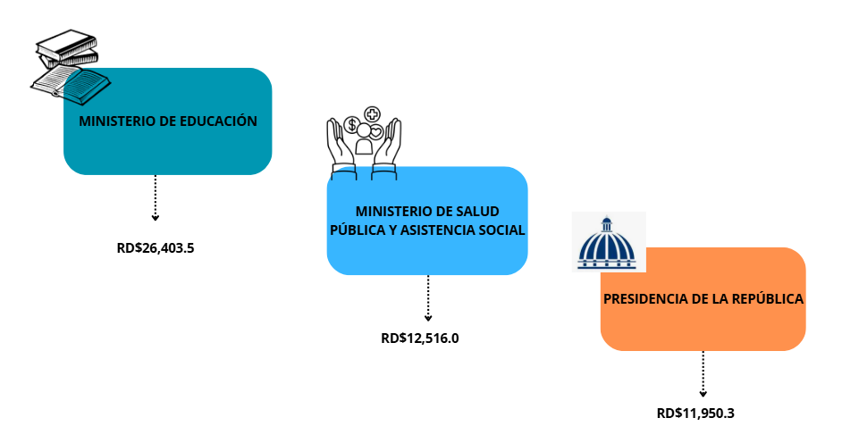

Notas: *Cifras preliminares.
1.Fecha de imputación al 30/06/2025 // Fecha de registro al 07/07/2025
Fuente: Sistema de Información de la Gestión Financiera (SIGEF).

Mapa 1
País | Provincia | Montos
República Dominicana | Distrito Nacional | 1,191.1
República Dominicana | Azua | 137.6
República Dominicana | Bahoruco | 32.5
Puerto Plata
República Dominicana | Barahona | 73.2
Monte Cristi
República Dominicana | Dajabón | 166.4
República Dominicana | Duarte | 794.7
Valverde
Espaillat
República Dominicana | Elías Piña | 55.3
María Trinidad Sanchez
República Dominicana | El seibo | 78.1
Dajabón
República Dominicana | Espaillat | 63.7
Hermanas Mirabal
2.4
República Dominicana | Independencia | 12.3
Santiago Rodríguez
2.2
República Dominicana | La Altagracia | 220.7
Santiago
653.7
Duarte
República Dominicana | La Romana | 30.5
Samaná
República Dominicana | La vega | 168.2
República Dominicana | María Trinidad Sánchez | 108.4
República Dominicana | Monte Cristí | 179.1
Elías Piña
La Vega
168.2
Sanchez Ramírez
República Dominicana | Pedernales | 1,307.5
Hato Mayor
36.5
República Dominicana | Peravia | 3.8
San Juan
República Dominicana | Puerto Plata | 61.9
Monseñor Nouel
76.5
Monte Plata
El Seibo
República Dominicana | Hermanas Mirabal | 2.4
República Dominicana | Samaná | 62.7
República Dominicana | San Cristobal | 23.8
San José de Ocoa
República Dominicana | San Juan | 73.2
Azua
San Cristóbal
La Altagracia
República Dominicana | San Pedro de Macorís | 48.7
Santo Domingo
San Pedro de Macorís
República Dominicana | Sanchez Ramírez | 58.4
Independencia
Bahoruco
La Romana
República Dominicana | Santiago | 653.7
República Dominicana | Santiago Rodríguez | 2.2
Peravia
Distrito Nacional
1,191.1
República Dominicana | Valverde | 1.1
República Dominicana | Monseñor Nouel | 76.5
República Dominicana | Monte Plata | 89.4
Barahona
República Dominicana | Hato Mayor | 36.5
República Dominicana | San José de Ocoa | 56.3
Pedernales
República Dominicana | Santo Domingo | 1,520.0

*Cifras preliminares.
1. Fecha de imputación al 30/06/2025 // fecha de registro al 07/07/2025.
2. Se excluye el monto a nivel multiprovincial del mapa.
Fuente: Sistema de Información de la Gestión Financiera (SIGEF)

Ilustración 5
MINISTERIO DE HACIENDA
DIRECCIÓN GENERAL DE PRESUPUESTO
DIRECCIÓN DE ESTUDIOS ECONÓMICOS Y SEGUIMIENTO FINANCIERO

Ilustración 5. Proyectos de inversión por Función
Junio 2025
Valores en millones de RD$
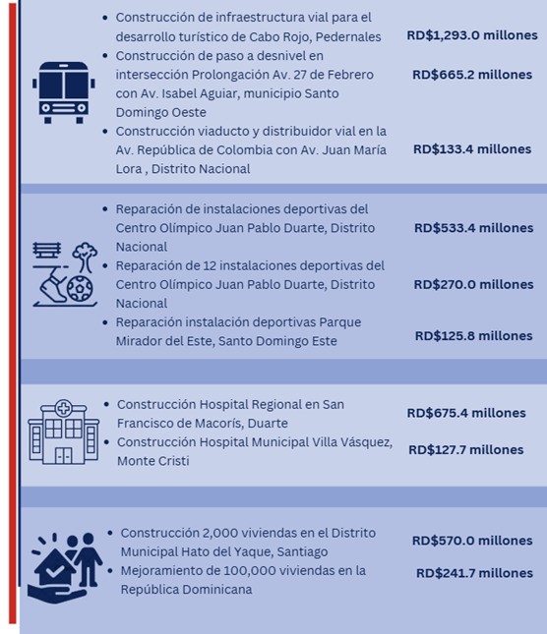

 | *Cifras preliminares.
 | Fecha de imputación al 30/06/2025 // fecha de registro al 07/07/2025.
 | Fuente: Sistema de Información de la Gestión Financiera (SIGEF).

